1. ライブラリ
1. ライブラリ
 | pythonのライブラリは、GitHub上が管理されている。
 | →自分の作ったソースも外部向けとして公開できる。そのため無数のライブラリが存在する。

 | https://dev.classmethod.jp/articles/pip-install-via-github-command/
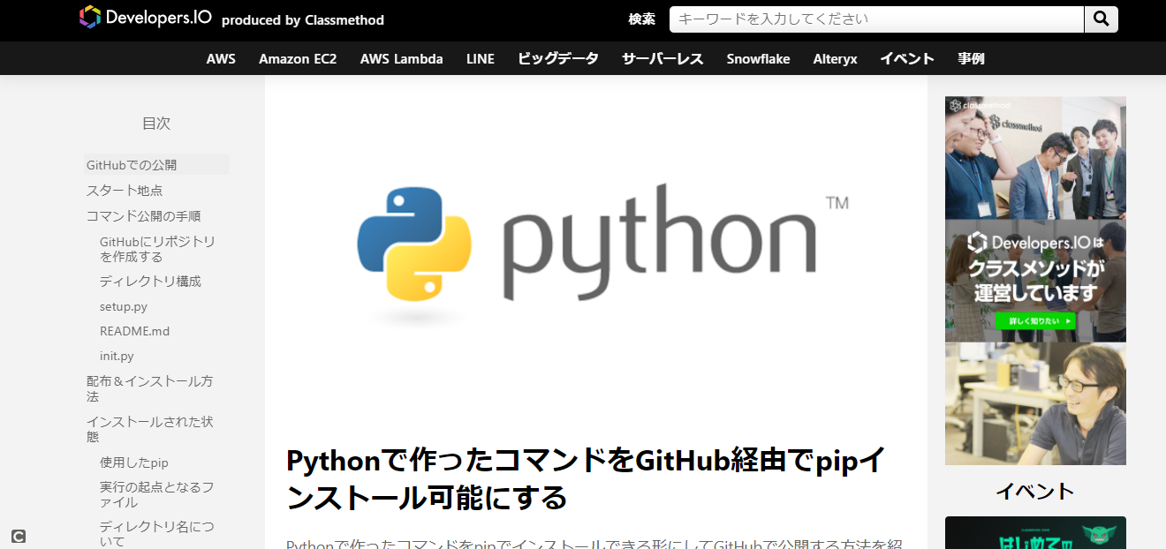

① googleの画像の収集（スクレイピング）できるライブラリ
 | 例 炭治郎で検索して出てきた画像をコマンド１つで何枚でもダウンロードできる

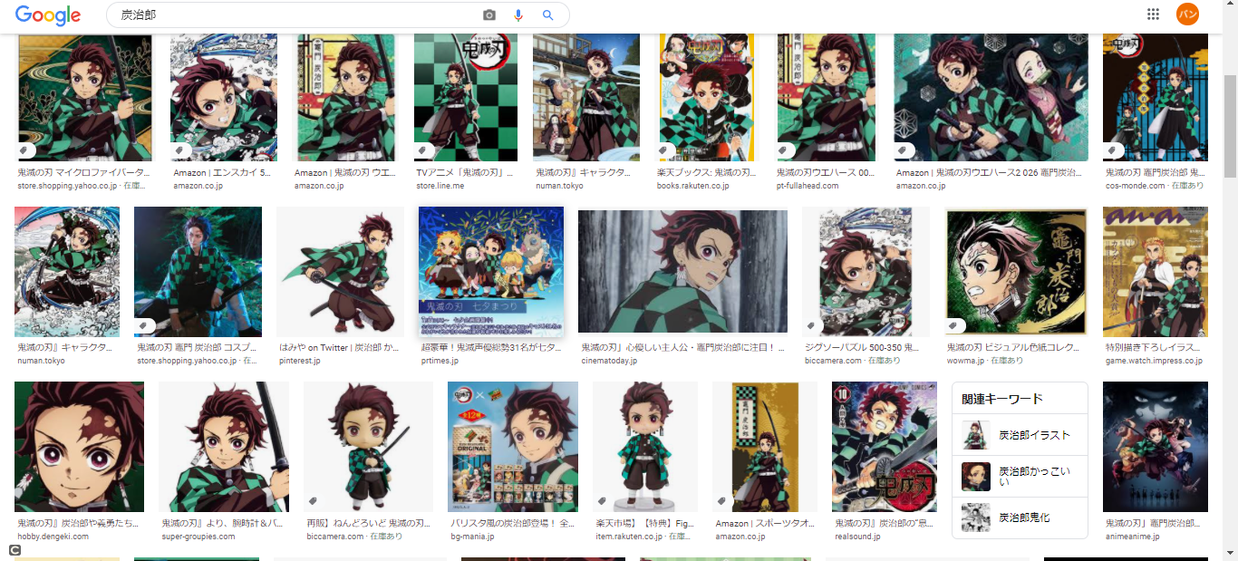

 | コマンド 20枚の『炭治郎』の画像を自動で収集する
 | python bing_scraper.py --search '炭治郎' --format 'jpg' --limit 20 --download --chromedriver chromedriver

②YouTubeの動画をダウンロードするライブラリ
 | https://github.com/banban-git/python/blob/master/src/youtube/youtube_download.py

 | ライブラリがあるため、実際にコーディング自体は３行でダウンロードできる。

